Sheet1
【18春训营-价值投资新时代】任务七：券商-变局

【通关题】
1. 券商的收入来源主要有哪些？分别占比多少？

券商主要收入来源：
1、经纪业务收入：包括代理买卖证券业务、交易单元席位租赁、代销金融产品等收入
2、投资银行业务收入：包括承销业务、保荐业务、财务顾问业务等收入
3、资产管理业务收入：包括专项资产管理、集合资产管理和定向资产管理等业务类型
4、自营业务收入：计算证券投资（交易性金融工具、可供出售或持有至到期金融资产、衍生金融工具的投资收益，和交易性金融工具+衍生金融工具的公允价值变动收益）
 | 扣除股权投资（对合营联营企业、子公司的投资收益）
5、信用业务收入：包括融资券、约定回购、股票质押等资本中介利息收入
6、其它业务收入：其它不包含在前五项内的收入

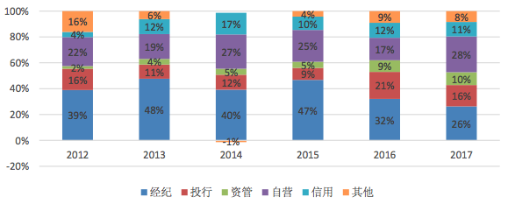
分别占比数据：
表：券商收入结构 |  |  |  |  | 图：中国证券业协会统计 2012-2017 年证券行业收入结构变化
 | 上市券商 |  | 全体券商 |  |  |  |  |  |  |  |  | 2017 |  | 2018Q1
业务别 | 2017 年 | 2018Q1 | 2017 年 | 2018Q1 |  |  |  |  |  |  | 经纪 | 820.92 | 26% | 194.69 | 30%
经纪 | 23% | 26% | 26% | 30% |  |  |  |  |  |  | 投行1 | 384.24 | 12% | 55.84 | 8%
投行 | 12% | 9% | 16% | 11% |  |  |  |  |  |  | 投行2 | 125.37 | 4% | 18.19 | 3%
资管 | 10% | 11% | 10% | 10% |  |  |  |  |  |  | 其它1 | 33.96 | 1% | 6.8 | 1%
自营 | 34% | 26% | 28% | 25% |  |  |  |  |  |  | 资管 | 310.21 | 10% | 67.79 | 10%
信用 | 10% | 11% | 11% | 10% |  |  |  |  |  |  | 自营 | 860.98 | 28% | 163.1 | 25%
其它 | 11% | 17% | 8% | 14% |  |  |  |  |  |  | 信用 | 348.09 | 11% | 65.79 | 10%
数据来源：同花顺、东方财富研究所、中国证券业协会 |  |  |  |  |  |  |  |  |  |  | 其它2 | 229.51 | 7% | 87.44 | 13%
 |  |  |  |  |  |  |  |  |  |  | 合计 | 3113.28 | 100% | 659.64 | 100%

2. 请列出券商收入各项下行业的排名前十。

表：券商收入各主要项下行业的排名前十（2016 年）
 | #1 | #2 | #3 | #4 | #5 | #6 | #7 | #8 | #9 | #10
经纪业务 | 国泰君安 | 中信证券 | 中国银河 | 申万宏源 | 国信证券 | 华泰证券 | 广发证券 | 海通证券 | 招商证券 | 中信建投
投行业务 | 中信证券 | 中信建投 | 广发证券 | 国泰君安 | 国信证券 | 海通证券 | 中金公司 | 申万宏源 | 华泰证券 | 招商证券
资管业务 | 中信证券 | 华泰证券 | 国泰君安 | 申万宏源 | 招商证券 | 广发证券 | 光大证券 | 中国银河 | 海通证券 | 方正证券
自营业务 | 广发证券 | 中国银河 | 华泰证券 | 中信证券 | 中信建投 | 东方证券 | 东北证券 | 海通证券 | 平安证券 | 安信证券
信用业务 | 中信证券 | 国泰君安 | 海通证券 | 华泰证券 | 广发证券 | 招商证券 | 中国银河 | 申万宏源 | 国信证券 | 东方证券
数据来源：中国证券业协会 - 2016 年度证券公司会员经营业绩排名情况

3. 东方证券（600958）、中信证券（600030）和华泰证券（601688）最主要的不同是什么？

拳头业务去通道程度的差别，造成三家券商的业绩弹性、应对未来变局的能力有很大不同

中信：全业务链布局、积极去通道，在开发综合金融服务以满足未来的多层次资本市场方面，具备先发优势
17 年公司投行、资管、信用收入继续稳居市场第一，经纪、自营收入也居行业前列，在资金实力、金融工具定价和风控、衍生品交易、机构客户资源等方面优势突出
积极去通道，定向资管业务逐步由被动转主动管理。17 年月均主动管理资产规模为 6230.56 亿元（同比增 49.63%），排名行业第一，主动管理规模占比升至 38.50%
（18Q1 实现营业收入 97.1 亿，同比增长 12.7%，实现归母净利润 26.9 亿，同比增长 16.9%，自营、经纪、资管净收入逆势增长，投行、信用收入降幅小于同业，业绩表现略
超市场预期）

华泰：经纪业务等通道类业务为主，低佣圈地已遇瓶颈，“主动转型”效果一般
依靠超低佣金率迅速抢占经纪市场份额，连续数年股基交易量居市场第一，但近年其佣金率已触底，扣非净利连续两年负增长，依靠财技才维持营收净利增长（*）
17 年主动管理资产规模约 2402 亿（同比增 14.6%），主动管理规模占比 30.46%，尚有不少提升空间
* 2014 年华泰证券靠低至万4以下的佣金率，上半年以 6.86% 的股基交易量占比超越中信证券的 6.71%，从此以股基交易量计算的经纪业务份额即一骑绝尘稳居行业第一至今
2016 年佣金率更低至万2以下，份额达 8.85%，较 2007 年近翻倍，然而经纪业务收入仅排行业第 6，按监管口径计算的代理买卖证券收入甚至无法排到行业中位数以上，
该年营收净利更是同比双降，分别衰退 35.6%、41.4%
2017 年佣金率则稳定在万1.8（行业平均为万3.36），份额为 7.86%，远超排第二的中信证券（5.69%），该年年报将江苏银行的股权投资会计核算方法由可供出售金融资产
变更为长期股权投资按权益法核算，产生营业外收入 7.53 亿（均计入非经常性损益），使得营收净利同比分别增长 24.7%、47.9%（扣非净利同比 -0.78%）

东方：较早走向“自营+主动型资管”业务为主的重资本模式
2017 年自营投资收益 67.4 亿 = 投资收益 55.3 亿 + 公允价值变动收益 16.9亿 - 对联营合营企业的投资收益 4.8 亿，同比增 140%，收入占比 64%；
（但 18Q1 东证资管董事长陈光明离职自组资管公司，随着股市调整，公司自营投资收益 8.22 亿同比下降 38.4%，连累营收净利双降同比分别降 8.67%、48.34%）
2017 年资产管理业务手续费净收入 19.8 亿，同比增 121%；该年乘着白马股行情，东证资管旗下“东方红”系列爆款公募基金产品口碑彻底打响，年末子公司东证资管的资产
管理规模为 2144 亿，比 2016 年末大幅增长 39.1%，其中主动管理规模超 2000 亿，占比高达 98%

4. 中资券商和美国投行最主要的不同是什么？

中资券商和美国投行相比，主要不同在于历史和当前业务结构发展（通道 vs 非通道）
中资券商传统非常依赖经纪业务收入，模式相对同质化，不过近十年经纪业务占比已从八成迅速下降至三成（仍相当于美国投行 80 年代的水平），转型分化方兴未艾
美国投行传统则起于卖方承销业务，再往经纪、自营等买方业务发展，1975 年美国开始佣金自由化，经纪占比开始显著下降，从 80 年代末至今多数时间的经纪业务占比
稳定在两成以下，转型分化已有多年，在零售经纪之外的各项业务发展更为成熟，战略多元化差异更加明显

图：中美券商经纪业务占总收入比例和净手续费率情况 |  |  |  |  |  | 图：美国投行历年各项业务收入占比
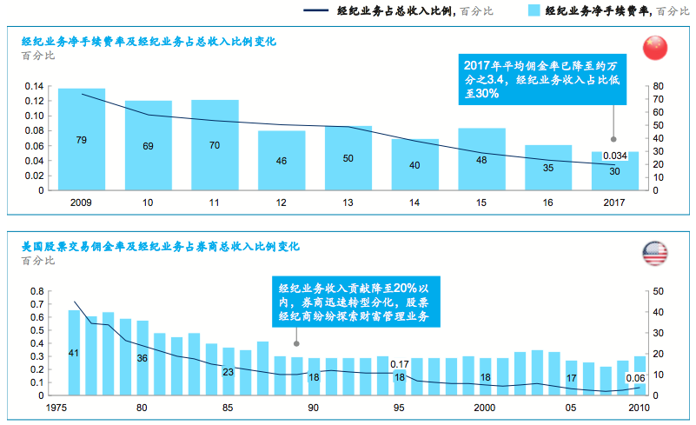
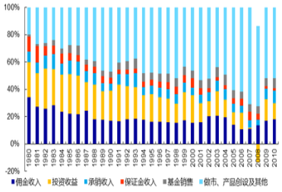

数据来源：麦肯锡分析 |  |  |  |  |  | 数据来源：美国证券业及金融市场协会，申万宏源研究

5. 你认为券商的估值比银行高主要是什么原因？你认为是否合理，为什么？

主要原因：
1、券商的杠杆低，资产质量较实在，单位清算价值较高，另外，经纪、投行等轻资产业务不需要消耗资金就能产生稳定的现金流，因此还未出现过破净的券商股
2016 年 6 月 16 日发布修订的《证券公司风险控制指标管理办法》及配套规则。要求券商必须持续符合 4 个核心指标的风险监管标准 (风险覆盖率≥100%、资本杠杆率≥8%、
流动性覆盖率≥100%、净稳定资金率≥100%)。证监会相关部门测算，按资本杠杆率指标 8% 的监管标准，并结合流动性指标要求，券商的财务杠杆率为 6 倍左右。而目前
行业资本杠杆率在 25% 左右，相当于财务杠杆 3 倍左右。截至 2017 年 6 月，国有商业银行杠杆率倍数为 12.67 倍，股份制商业银行为 15.24 倍，城市商业银行为 15.27 倍。

2、从资本市场角度，券商属于直接融资渠道，银行属于间接融资渠道，而未来中国的经济发展，直接融资将更为重要，券商也因此享有未来性估值溢价。
与传统经济重信贷、重抵押不同，新经济部门对直接融资尤其是股权直接融资的依赖更强，国际经验表明，与新经济崛起相伴而生、相互促进的，正是直接融资体系的发展
壮大。金融以服务实体为生，中国金融业围绕直接融资尤其是股权融资的转型迫在眉睫，资本市场需要在经济转型升级中发挥更大作用。
相对而言，在去表外的背景下，银行的业务结构同质化特征依然存在，非息收入的增长还需要更多的探索和尝试，息差业务则已过了红利期。

目前券商的市净率水平大部分约在 1.3～1.8 倍之间，个别如海通、东吴、光大低至 1.1 倍，第一创业高至近 3 倍，主要券商估值情况如下表：
 | 2017 ROE | 历史最低 | 15-16股灾底 | 当前(18/5/11) | 当前/历史低位 | 当前/15-16底
中信证券 | 7.82% | 1.22 | 1.22 | 1.56 | 27.87% | 27.87%
国泰君安 | 9.05% | 1.18 | 1.32 | 1.24 | 5.08% | -6.06%
海通证券 | 7.56% | 1.08 | 1.27 | 1.12 | 3.70% | -11.81%
华泰证券 | 10.56% | 1.14 | 1.15 | 1.51 | 32.46% | 31.30%
广发证券 | 10.55% | 1.26 | 1.26 | 1.39 | 10.32% | 10.32%
招商证券 | 8.39% | 1.37 | 1.73 | 1.42 | 3.65% | -17.92%
国信证券 | 9.53% | 1.62 | 2.21 | 1.67 | 3.09% | -24.43%
光大证券 | 6.26% | 1.13 | 1.50 | 1.19 | 5.31% | -20.67%
东方证券 | 8.62% | 1.53 | 2.40 | 1.60 | 4.58% | -33.33%
兴业证券 | 7.03% | 1.27 | 1.58 | 1.28 | 0.79% | -18.99%
东吴证券 | 3.85% | 1.13 | 1.70 | 1.14 | 0.88% | -32.94%
国金证券 | 6.62% | 1.29 | 2.01 | 1.34 | 3.88% | -33.33%
第一创业 | 4.85% | 2.89 | -- | 2.96 | 2.42% | --
华西证券 | 8.26% | 1.80 | -- | 1.84 | 2.22% | --
国海证券 | 2.75% | 1.21 | 1.74 | 1.26 | 4.13% | -27.59%
数据来源：九斗

从上表看来大部分券商股的估值均接近历史最低位，且较上轮股灾底更低，较充分反映了熊市巨震/强监管周期的业绩影响，因此估值和自身比可被认为是合理的
目前资本融资渠道的政策天平向券商倾斜，而银行估值也大部分在底部区域/破净，因此券商相对银行的估值差也有合理性

6. 近几年证券业最主要的政策变化有哪些？

1、国际化程度提升
2014 年 11 月“沪港通”正式启动，2016 年 12 月“深港通”正式启动，为境外投资者投资境内资本市场提供了更加灵活的选择，与现行的 QFII、RQFII 制度优势互补，资本市场
双向开发取得突破性进展。2018 年 5 月 4 日，证监会发布的《存托凭证发行与交易管理办法》（征求意见稿），除了奠定创新企业回归的政策基础，也为未来开通“沪伦通”
预留制度空间，做好规则准备。

2、行业监管口径：政策从创新发展转为从严治市、提升证券行业治理水平
2014 年 5 月，证监会发布的《关于进一步推进证券经营机构创新发展的意见》 支持券商拓宽融资渠道、明确支持证券经营机构进行股权和债权融资，在境内外发行上市、在
全国中小企业股份转让系统挂牌，发行优先股、公司债，开展并购重组；鼓励证券经营机构探索新的融资渠道和新型融资工具；支持证券经营机构开展收益凭证业务试点。
2015 年中国 A 股在经历上半年的过快上涨后大幅下跌，各类杠杆资金加速离场，公募基金遭遇巨额赎回，期货、现货市场交互下跌，监管机构果断采取措施并积极与各有关
部委配合行动，稳定市场，避免可能发生的系统风险。本次股市异动及其危机处理在一定程度上反映国内资本市场仍不够成熟，监管制度有待完善，进一步深化改革和健全
制度仍是今后加快监管转型和强化监管的重要途径。

3、经纪业务：政策变革出台和金融互联网技术发展，依靠同质化服务进行价格竞争的局面已难以为续，经纪业务需要通过业务创新与差异化服务实现长远持续发展
2013 年 3 月，中国证监会发布《证券公司分支机构监管规定》，取消了对证券公司设立分支机构的地域、数量、主体条件限制，拓宽了分支机构的经营领域。该规定发布后
，各家证券公司加快小规模、低成本、C 类信息技术系统的轻型营业网点的布局与扩张。2013 年 10 月，中国证券业协会、中国证券登记结算有限公司公司分别发布《证券公
司开立客户账户规范》和《证券账户非现场开户实施暂行办法》，规定证券公司可以办理见证开户和网上开户。2015 年 4 月，中国证券登记结算有限公司发布《关于取消自
然人投资者 A 股等证券账户一人一户限制的通知》，取消自然人投资者开立 A 股账户的一人一户限制，允许自然人投资者根据实际需要开立多个沪、深 A 股账户及场内封闭
式基金账户。

4、投行业务：完善直接融资、解决 IPO 堰塞湖问题，承销与保荐业务的地位日渐凸显、盈利模式呈现多元化发展，新经济独角兽回归也创造了更多投行业务空间
监管部门自 2009 年开始推动证券发行体制改革，证券公司的承销与保荐业务逐渐走向市场化；随着利率市场化的推进，债券发行和承销能力面临更大的挑战。
随着融资工具的不断扩充，特别是固定收益类产品的蓬勃发展，证券公司投资银行业务范围得以延伸。
2018 年 3 月 30 日，国务院办公厅转发证监会《关于开展创新企业境内发行股票或存托凭证试点若干意见的通知》，明确了新经济公司的认定标准，以优质的新经济公司作为
试点，有计划地推动试点公司登陆A股，不仅允许试点红筹企业在境内资本市场发行存托凭证上市，且允许具备股票发行上市条件的可申请在境内发行股票上市；境内注册
试点企业可申请在境内发行股票上市。5 月 4 日，证监会即发布《存托凭证发行与交易管理办法》（征求意见稿），为创新企业通过发行 CDR 回归境内资本市场奠定基础。

5、资管业务：业务模式经历从“逐量”到“提质”的转变
2012 年创新大会后监管层出台一系列鼓励业务发展的政策，券商资管迎来飞速发展，资产管理规模从 2012 年末的 1.3 万亿提升至 2016 年末的 17.6 万亿元。
2016 年以来监管层出台的一系列降杠杆、去通道等政策，引导业务主体提升主动投资能力，行业回归本源。
2018 年资管新规落地，打破刚性兑付，规范资金池业务，引导行业去嵌套、去杠杆，对资管行业业态起着重塑的效果。

7. 证券业面临的最主要机遇是什么？

1、市场向上：股市中期已经历了两年熊市/震荡市，长期因为整体经济在发展，股市最终是向上走的。
2、卖方需求的增加：新经济背景下直接金融重要性突出
3、买方需求的增长和深化：居民财富的持续积累及其日益提升的资产增值保值需求

8. 证券业面临的最主要风险是什么？

1、市场波动风险：经纪、自营及资管业务与股市及债市环境高度相关，来自股市及债市的波动将会影响证券公司业绩。
2、利率风险：固定利率工具使证券公司面临公允价值利率风险，浮动利率工具使证券公司面临现金流利率风险。

9. 08 年华尔街投行崩溃的主要原因是什么？中国的券商面临着多大这样的风险？

主要原因是华尔街投行在垃圾债权资产的供应链条中充当了中间人和风险敞口放大器，叠加投行本身过高的杠杆率

具体是这些投行向银行、信贷公司等放款机构购买次级住房贷款证券化产品，再打包为抵押债务出售给世界各地的投资机构
2007 年华尔街投资银行的杠杆率倍数高达 30 倍以上，亦即仅需 1/30 的资产违约或缩水，就可以使投行破产。

中国券商投资非标的通道类定向资管计划就是类似的性质（定向资管产品占比仍高达 80% 以上）
然而由于 2016 年以来监管层针对券商资管通道业务已经出台多项整治规范措施，随着资管新规的全面落地，大部分通道业务将逐步萎缩，非标资产投资严格受限；
2018 年 4 月 27 日，一行两会一局联合发布《关于规范金融机构资产管理业务的指导意见》，明确金融机构不得为其他金融机构的资产管理产品提供规避投资范围、杠杆约束
等监管要求的通道服务。此次监管将对于银行通道业务形成较强约束，因此类似于美国次贷危机的风险可望在中国被截断供应链条、从供需两端得到控制。

【附加题】
1. 以一大一小，中信证券（600030）和国海证券（000750）为例，试从估值、AH价差、经营月报、A股成交量和资金面信息等多个维度评估券商当前的性价比。

1、估值
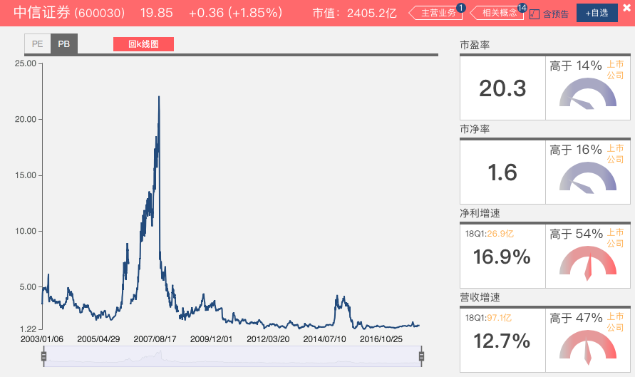
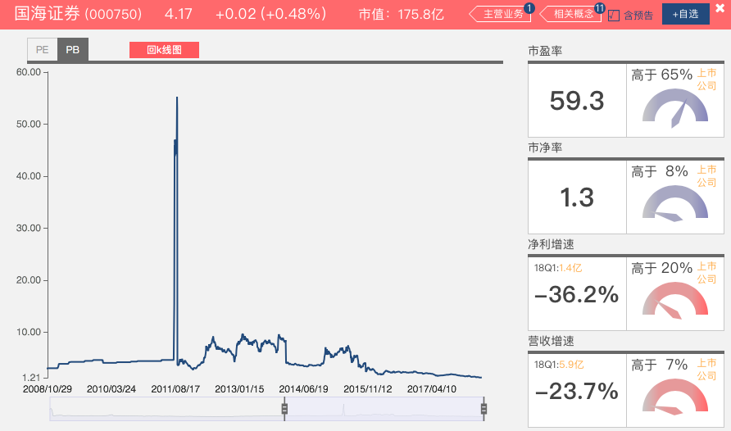

结论：当前估值，中信证券处于 25% 历史高位，国海证券处于历史底部（自借壳方案公告的 2008 年 11 月起算）

 | 溢价率
10/10/11 | 8.19%
10/11/11 | 4.66%
10/12/11 | 2.48%
10/13/11 | 1.85%
10/14/11 | 5.62%
10/17/11 | 3.94%
10/18/11 | 4.44%
10/19/11 | 4.56%
10/20/11 | 3.99%
10/21/11 | 3.86%
10/24/11 | 6.76%
10/25/11 | 7.56%
10/26/11 | 3.38%
10/27/11 | -4.58%
10/28/11 | -5.59%
10/31/11 | -4.82%
11/1/11 | -0.85%
11/2/11 | -4.06%
11/3/11 | -5.05%
11/4/11 | -7.05%
11/7/11 | -9.02%
11/8/11 | -9.69%
11/9/11 | -7.66%
11/10/11 | -2.98%
11/11/11 | -6.90%
11/14/11 | -6.29%
11/15/11 | -1.36%
11/16/11 | 3.00%
11/17/11 | 0.73%
11/18/11 | 0.06%
11/21/11 | 2.30%
11/22/11 | -0.06%
11/23/11 | 0.23%
11/24/11 | -0.35%
11/25/11 | 0.62%
11/28/11 | -1.04%
11/29/11 | 0.70%
11/30/11 | 3.44%
12/1/11 | -3.15%
12/2/11 | -3.55%
12/5/11 | -6.20%
12/6/11 | -5.81%
12/7/11 | -4.94%
12/8/11 | -5.49%
12/9/11 | -2.90%
12/12/11 | 0.59%
12/13/11 | 2.07%
12/14/11 | -0.78%
12/15/11 | -2.50%
12/16/11 | -4.30%
...
2、AH 价差
表：中信证券 AH 溢价率情况（当前为 22.53%） |  |  |  |  | 图：中信证券历年AH 溢价率（除权价）
 | 全部期间 | 20111010 ～20141208 | 20141209 ～20180514
中位数 | 10.11% | -8.88% | 20.40%
平均值 | 7.47% | -8.48% | 22.13%
当前居历史高位 | 76.72% | -- | 55.33%

观察中信溢价率（国海无 H 股），2014 年 12 月初为分界线，
分界线之前多数时间 A 股折价，之后则全为溢价

若计入全部 H 股上市后区间，则当前 AH 溢价率处于 76.72% 历史高位
若仅计入溢价的后期，则当前 AH 溢价率处于 55.33% 历史高位
结论：中信溢价率高于历史中枢

3、经营月报 vs A股成交量（拟合度）
(1) 收入
图：1006～1804 各月的 A 股成交额（左轴，万亿）和中信营收（右轴，亿） |  |  |  |  | 图：1108～1804 各月的 A 股成交额（左轴，万亿）和国海营收（右轴，亿）
 | 上海 | 深圳 | 中信
2010年06月 | 12969.7 | 12338.2 | 13.8
2010年07月 | 17526.12 | 15147.34 | 10.23
2010年08月 | 24773.56 | 22597.31 | 21.06
2010年09月 | 23533.28 | 20646.77 | 12.65
2010年10月 | 36891.28 | 25946.58 | 17.82
2010年11月 | 45922.12 | 36648.01 | 81.46
2010年12月 | 26542.88 | 23038.88 | 45.7
2011年01月 | 20275.79 | 14423.48 | 3.17
2011年02月 | 21667.8 | 15906.61 | 7.1
2011年03月 | 37034.12 | 26264.77 | 13.19
2011年04月 | 27369.23 | 18556.08 | 16.71
2011年05月 | 20491.53 | 13581.39 | 4.59
2011年06月 | 18543.48 | 12842.76 | 6.48
2011年07月 | 23057.7 | 19114.89 | 11.72
2011年08月 | 19185.04 | 17787.97 | 3.93
2011年09月 | 12131.68 | 10184.66 | 3.44
2011年10月 | 11181.93 | 9500.58 | -0.08
2011年11月 | 16326.36 | 16228.06 | 8.07
2011年12月 | 10290.63 | 9698.01 | 90.89
2012年01月 | 9075.13 | 7551.87 | 6.02
2012年02月 | 17746.36 | 15915.62 | 5.7
2012年03月 | 20326.76 | 18302.61 | 9.69
2012年04月 | 14719.41 | 12119.04 | 9.32
2012年05月 | 19451.56 | 15685.47 | 10.8
2012年06月 | 12177.69 | 11850.83 | 9.92
2012年07月 | 12213.76 | 12752.84 | 9.01
2012年08月 | 11474.54 | 12549.57 | 4.23
2012年09月 | 11581.76 | 11635.49 | 6.79
2012年10月 | 9232.96 | 9015.86 | 5.01
2012年11月 | 9209.76 | 8309.49 | 4.74
2012年12月 | 17251.16 | 14433.73 | 10.71
2013年01月 | 22660.36 | 20541.61 | 10.13
2013年02月 | 16318.71 | 13953.79 | 6.94
2013年03月 | 20452.18 | 18243.64 | 8.19
2013年04月 | 12886.83 | 12853.22 | 7.19
2013年05月 | 20969.94 | 24048.29 | 7.53
2013年06月 | 13326.41 | 15166.5 | 9.94
2013年07月 | 18236.37 | 23266.26 | 8.83
2013年08月 | 20726.1 | 24435.32 | 5.9
2013年09月 | 25465.75 | 21417.54 | 16.92
2013年10月 | 21016.55 | 22438.76 | 5.35
2013年11月 | 19287.39 | 20807.16 | 5.82
2013年12月 | 18262.18 | 21290.5 | 16.19
2014年01月 | 13663.8 | 22123.65 | 8.38
2014年02月 | 17968.53 | 25928.49 | 10.52
2014年03月 | 18702.84 | 23515.71 | 6.83
2014年04月 | 16876.08 | 17992.67 | 9.09
2014年05月 | 12055.37 | 15461.49 | 8.93
2014年06月 | 13193.06 | 19111.86 | 15.69
2014年07月 | 23994.16 | 29321.64 | 13.37
...
 | 上海 | 深圳 | 国海
2011年08月 | 19185.04 | 17787.97 | 0.31
2011年09月 | 12131.68 | 10184.66 | -0.18
2011年10月 | 11181.93 | 9500.58 | 0.69
2011年11月 | 16326.36 | 16228.06 | 0.94
2011年12月 | 10290.63 | 9698.01 | 1.44
2012年01月 | 9075.13 | 7551.87 | 0.53
2012年02月 | 17746.36 | 15915.62 | 0.58
2012年03月 | 20326.76 | 18302.61 | 1.35
2012年04月 | 14719.41 | 12119.04 | 1.18
2012年05月 | 19451.56 | 15685.47 | 1.46
2012年06月 | 12177.69 | 11850.83 | 0.84
2012年07月 | 12213.76 | 12752.84 | 0.87
2012年08月 | 11474.54 | 12549.57 | 0.56
2012年09月 | 11581.76 | 11635.49 | 0.66
2012年10月 | 9232.96 | 9015.86 | 0.85
2012年11月 | 9209.76 | 8309.49 | 0.49
2012年12月 | 17251.16 | 14433.73 | 0.93
2013年01月 | 22660.36 | 20541.61 | 1.54
2013年02月 | 16318.71 | 13953.79 | 0.82
2013年03月 | 20452.18 | 18243.64 | 0.89
2013年04月 | 12886.83 | 12853.22 | 1.3
2013年05月 | 20969.94 | 24048.29 | 1.4
2013年06月 | 13326.41 | 15166.5 | 0.81
2013年07月 | 18236.37 | 23266.26 | 0.94
2013年08月 | 20726.1 | 24435.32 | 1.28
2013年09月 | 25465.75 | 21417.54 | 1.53
2013年10月 | 21016.55 | 22438.76 | 1.17
2013年11月 | 19287.39 | 20807.16 | 0.77
2013年12月 | 18262.18 | 21290.5 | 1.39
2014年01月 | 13663.8 | 22123.65 | 0.99
2014年02月 | 17968.53 | 25928.49 | 1.59
2014年03月 | 18702.84 | 23515.71 | 1.14
2014年04月 | 16876.08 | 17992.67 | 1.49
2014年05月 | 12055.37 | 15461.49 | 1.44
2014年06月 | 13193.06 | 19111.86 | 1.59
2014年07月 | 23994.16 | 29321.64 | 1.7
2014年08月 | 27982.46 | 32823.29 | 1.95
2014年09月 | 35652.53 | 40872.12 | 2.23
2014年10月 | 31375.97 | 33729.42 | 1.8
2014年11月 | 48995.7 | 39906.36 | 2.4
2014年12月 | 115173.9 | 65964.17 | 3.33
2015年01月 | 78474.86 | 49195.12 | 2.42
2015年02月 | 41447.67 | 34525.81 | 1.67
2015年03月 | 113018.96 | 95495.43 | 4.89
2015年04月 | 174089.5 | 126547.96 | 5.3
2015年05月 | 163910.87 | 148164.99 | 4.04
2015年06月 | 200365.3 | 166247.54 | 4.23
2015年07月 | 161218.14 | 120223.03 | 3.54
2015年08月 | 107950.48 | 97242.06 | 3.26
2015年09月 | 56308.19 | 59810.01 | 2.53
...

(2) 净利
图：1006～1804 各月的 A 股成交额（左轴，万亿）和中信净利（右轴，亿） |  |  |  |  | 图：1108～1804 各月的 A 股成交额（左轴，万亿）和国海净利（右轴，亿）
 | 上海 | 深圳 | 中信
2010年06月 | 12969.7 | 12338.2 | 10.41
2010年07月 | 17526.12 | 15147.34 | 4.14
2010年08月 | 24773.56 | 22597.31 | 14.63
2010年09月 | 23533.28 | 20646.77 | 4.85
2010年10月 | 36891.28 | 25946.58 | 7.78
2010年11月 | 45922.12 | 36648.01 | 47.85
2010年12月 | 26542.88 | 23038.88 | 24.74
2011年01月 | 20275.79 | 14423.48 | 0.34
2011年02月 | 21667.8 | 15906.61 | 2.94
2011年03月 | 37034.12 | 26264.77 | 6.64
2011年04月 | 27369.23 | 18556.08 | 10.62
2011年05月 | 20491.53 | 13581.39 | 0.85
2011年06月 | 18543.48 | 12842.76 | 2.12
2011年07月 | 23057.7 | 19114.89 | 8.16
2011年08月 | 19185.04 | 17787.97 | 0.64
2011年09月 | 12131.68 | 10184.66 | 0.78
2011年10月 | 11181.93 | 9500.58 | -1.29
2011年11月 | 16326.36 | 16228.06 | 2.94
2011年12月 | 10290.63 | 9698.01 | 44.67
2012年01月 | 9075.13 | 7551.87 | 1.99
2012年02月 | 17746.36 | 15915.62 | 2.02
2012年03月 | 20326.76 | 18302.61 | 4.13
2012年04月 | 14719.41 | 12119.04 | 3.96
2012年05月 | 19451.56 | 15685.47 | 4.7
2012年06月 | 12177.69 | 11850.83 | 3.96
2012年07月 | 12213.76 | 12752.84 | 3.47
2012年08月 | 11474.54 | 12549.57 | 0.78
2012年09月 | 11581.76 | 11635.49 | 1.93
2012年10月 | 9232.96 | 9015.86 | 1.14
2012年11月 | 9209.76 | 8309.49 | 1.58
2012年12月 | 17251.16 | 14433.73 | 4.35
2013年01月 | 22660.36 | 20541.61 | 4.35
2013年02月 | 16318.71 | 13953.79 | 2.39
2013年03月 | 20452.18 | 18243.64 | 2.58
2013年04月 | 12886.83 | 12853.22 | 2.58
2013年05月 | 20969.94 | 24048.29 | 2.77
2013年06月 | 13326.41 | 15166.5 | 3.36
2013年07月 | 18236.37 | 23266.26 | 3.65
2013年08月 | 20726.1 | 24435.32 | 2.05
2013年09月 | 25465.75 | 21417.54 | 7.81
2013年10月 | 21016.55 | 22438.76 | 1.63
2013年11月 | 19287.39 | 20807.16 | 1.46
2013年12月 | 18262.18 | 21290.5 | 3.5
2014年01月 | 13663.8 | 22123.65 | 3.05
2014年02月 | 17968.53 | 25928.49 | 4.37
2014年03月 | 18702.84 | 23515.71 | 2.01
2014年04月 | 16876.08 | 17992.67 | 14.12
2014年05月 | 12055.37 | 15461.49 | 3.11
2014年06月 | 13193.06 | 19111.86 | 7.36
2014年07月 | 23994.16 | 29321.64 | 5.44
...
 | 上海 | 深圳 | 国海
2011年08月 | 19185.04 | 17787.97 | -0.16
2011年09月 | 12131.68 | 10184.66 | -0.57
2011年10月 | 11181.93 | 9500.58 | 0.14
2011年11月 | 16326.36 | 16228.06 | 0.17
2011年12月 | 10290.63 | 9698.01 | 0.13
2012年01月 | 9075.13 | 7551.87 | 0.01
2012年02月 | 17746.36 | 15915.62 | 0.03
2012年03月 | 20326.76 | 18302.61 | 0.44
2012年04月 | 14719.41 | 12119.04 | 0.36
2012年05月 | 19451.56 | 15685.47 | 0.43
2012年06月 | 12177.69 | 11850.83 | 0.13
2012年07月 | 12213.76 | 12752.84 | 0.13
2012年08月 | 11474.54 | 12549.57 | -0.04
2012年09月 | 11581.76 | 11635.49 | -0.08
2012年10月 | 9232.96 | 9015.86 | 0.1
2012年11月 | 9209.76 | 8309.49 | -0.09
2012年12月 | 17251.16 | 14433.73 | -0.41
2013年01月 | 22660.36 | 20541.61 | 0.51
2013年02月 | 16318.71 | 13953.79 | 0.16
2013年03月 | 20452.18 | 18243.64 | 0.16
2013年04月 | 12886.83 | 12853.22 | 0.38
2013年05月 | 20969.94 | 24048.29 | 0.39
2013年06月 | 13326.41 | 15166.5 | 0.08
2013年07月 | 18236.37 | 23266.26 | 0.18
2013年08月 | 20726.1 | 24435.32 | 0.41
2013年09月 | 25465.75 | 21417.54 | 0.33
2013年10月 | 21016.55 | 22438.76 | 0.35
2013年11月 | 19287.39 | 20807.16 | -0.04
2013年12月 | 18262.18 | 21290.5 | 0.09
2014年01月 | 13663.8 | 22123.65 | 0.26
2014年02月 | 17968.53 | 25928.49 | 0.59
2014年03月 | 18702.84 | 23515.71 | 0.31
2014年04月 | 16876.08 | 17992.67 | 0.36
2014年05月 | 12055.37 | 15461.49 | 0.57
2014年06月 | 13193.06 | 19111.86 | 0.45
2014年07月 | 23994.16 | 29321.64 | 0.53
2014年08月 | 27982.46 | 32823.29 | 0.73
2014年09月 | 35652.53 | 40872.12 | 0.79
2014年10月 | 31375.97 | 33729.42 | 0.55
2014年11月 | 48995.7 | 39906.36 | 0.89
2014年12月 | 115173.9 | 65964.17 | 0.66
2015年01月 | 78474.86 | 49195.12 | 1.05
2015年02月 | 41447.67 | 34525.81 | 0.58
2015年03月 | 113018.96 | 95495.43 | 2.43
2015年04月 | 174089.5 | 126547.96 | 2.73
2015年05月 | 163910.87 | 148164.99 | 1.99
2015年06月 | 200365.3 | 166247.54 | 1.98
2015年07月 | 161218.14 | 120223.03 | 1.48
2015年08月 | 107950.48 | 97242.06 | 1.28
2015年09月 | 56308.19 | 59810.01 | 0.15
...

从业绩和A股成交额的拟合度来看（不考虑若干极值），中信 > 国海，国海前期的业绩平滑度较中信好，然而在15年牛市后波动加剧，到了萝卜章事件受到监管处罚停止若干
业务后，国海表现更是明显疲弱，斜率向下，同期的中信则稳中有进

5、资金面信息
表：中信 vs 国海资金面信息与点评
 | 公告内容 |  |  |  |  |  | 点评
中信 | 大股东自2017/11/06起至2018/5/6计划减持不高于0.16%（已结束，结果尚未公告） |  |  |  |  |  | 占股比 0.16%、金额约 3.6 亿，信号偏空但影响有限 |  |  |  |  |  | 18,907,000 | 19 | 359233000
国海 | 大股东自2017/01/19起计划增持不低于2.00%。2017/01/20-2017/05/19实际增持32,796万元， |  |  |  |  |  | 占股比超 1%，动机为萝卜章事件利空兜底，信号偏多 |  |  |  |  | 6.47 | 327960000 | 50689335.394
 | 占股比1.20%。
 | 高管于2017/01/24-2017/11/24，增持160万元，占股比0.007%。 |  |  |  |  |  | 公司董事/股东增持，计划不少于 1 亿元，动机同上
 | 高管于2018/04/16-2018/4/19，减持约 1.47 亿元，占股比0.83%。 |  |  |  |  |  | 最终小额增持 160 万元，随后大笔减持 1.47 亿元，偏空
 | 大股东自2017/05/20起计划增持不低于2.00%。2017/05/22-2017/05/26实际增持23,478万元， |  |  |  |  |  | 占股比超 1%，动机为萝卜章事件后续的监管处罚利空 |  |  |  |  |  | 34,987,658 | 4.2 | 146948163.6
 | 占股比1.05%。 |  |  |  |  |  | 兜底，信号偏多 |  |  |  |  | 5.19 | 234780000 | 45236994.22
 |  |  |  |  |  |  |  |  |  |  |  | 5.8663768568 | 562740000 | 95926329.614
中信在资金面信息较平淡，国海“高管”净减持属于股权分置限售非流通股解禁套现行为，而大股东真金白银前后拿出 5.6 亿元占股比 2.25% 救亲儿子， |  |  |  |  |  |  |  |  |  |  |  | 0.42734230091
增持均价 5.87，较现价倒挂 42.7%，资金面信号仍偏多

多维度评估结果：性价比而言，国海 > 中信，国海被暂停资产管理产品备案一年、暂停新开证券账户一年及暂不受理债券承销业务有关文件一年，期限将满，
 | 因此国海具备困境反转的可能性，具有观察价值

2. 观察第一创业（002797）、华西证券（002926），列举其上市后 PE 最大值、PE 最小值、PB 最大值、PB 最小值、同时段内中信证券和国海证券的 PE／PB 最大最小值，列举附加题的四家公司在该时段内从最高价至最低价的跌幅，说说你的结论。

 | 上市时间 | PE 最大值 | PE 最小值 | PE 当前值 | PB 最大值 | PB 最小值 | PB 当前值 | 最高收盘价 | 最低收盘价 | 收益率
第一创业 | 2016-05-11 | 161.62 | 37.15 | 62.15 | 15.12 | 2.89 | 2.95 | 43.96 | 7.36 | -73.1%
华西证券 | 2018-02-05 | 46.74 | 31.96 | 34.20 | 3.46 | 1.80 | 1.83 | 16.66 | 12.28 | -26.3%
中信证券 |  | 26.83 | 10.59 | 20.20 | 1.89 | 1.22 | 1.57 | 22.92 | 17.33 | -24.4%
国海证券 |  | 60.20 | 17.01 | 58.35 | 2.47 | 1.21 | 1.24 | 8.01 | 3.96 | -49.3%

第一创业上市刚满三年，已从高点跌去四分之三，如今在低位附近徘徊，基本面方面，资管业务是亮点，17年月均资管规模同比降 5.39% 之下，资管业务收入同比增 10.32%
占比上升到 35.28%（相较 16 年的 30.79%）超越经纪业务，结构方面定向理财产品有所减少，主动管理产品收益较好，缺点是当前 PB 仍明显比同业高，估值缺乏安全边际

华西证券刚上市不久，募资 49 亿元，资金运用计划较为大而全，第一项为“优化证券营业网点”，其余项目为结构优化，不过公司偏处西南、经纪业务占比过半是绝对主营，
前景变数较大

综合上题来综合评估，四家券商的关注排序为：国海 > 中信 > 第一 > 华西

